研修追加課題
◆追加課題
 | 注意事項
 | ・ | あくまで追加課題なので、通常の課題を優先すること!
 | ・ | 問1から順番に始めること!
 | ・ | 技術面での質問については受け付けません。

問1 | ループ練習
 | プロジェクト名：Extra1
 | ① | Hello World![改行]を5回表示させてください。 WriteLineを5回コピーすれば当然可能ですが、
 |  | ループ構文(for,while等)を利用して、WriteLineは1回の使用にとどめてみてください。

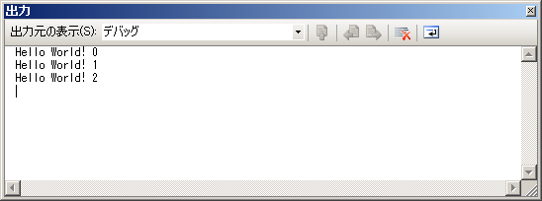
 | ② | フォームに配置したNumericUpDownコントロールから入力を受け取って、n回表示するように改造してください。
 |  | 何回目のHello World!かも表示してみてください。

問2 | FizzBuzz問題
 | プロジェクト名：Extra2
 | ① | 以下のルールに従って、1～100までの数字を出力してください。
 |  | ・ | 1から順番に数を表示する
 |  | ・ | その数が3で割り切れるなら"Fizz"、5で割り切れるなら"Buzz"、両方で割り切れるなら"FizzBuzz"と表示する
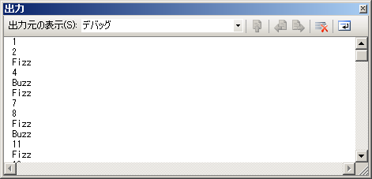

問3 | 素数判定
 | プロジェクト名：Extra3
 | ① | 1～120の数字の中から素数だけを表示させてみましょう。
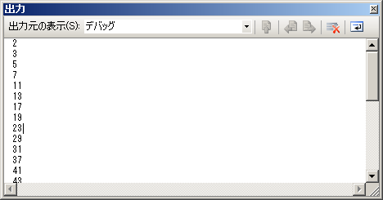

問4 | うるう年判定
 | プロジェクト名：Extra4
 | ① | numericUpDownを使用して、年を入力すると、うるう年かどうかを判定するプログラムを作成してください。
 |  | 結果は、フォーム上に表示させてください。

問5 | 転置行列
 | プロジェクト名：Extra5
 | ① | 下記の左のような2次元配列の (i, j) 要素と (j, i)要素を入れ替え、右のような2次元配列にして、出力してください。
int[,] beforearray =
{
{1,2,3},
{4,5,6},
{7,8,9}
};
int[,] afterarray =
{
{1,4,7},
{2,5,8},
{3,6,9}
};

【出力イメージ】
1 4 7
2 5 8
3 6 9

問6 | 数当てゲーム
 | プロジェクト名：Extra6
 | ① | 以下の要件を満たす、数あてゲームを作りましょう。
 |  | ・ | 適当な数を入れると正解よりも大きいか小さいか,または正解であるか出力されます。
 |  | ・ | それを繰り返すことで答えを探すことができます。
 |  | ・ | 回答までのチャレンジ回数を表示しましょう。
 |  | ・ | 答えの数は乱数を使って毎回別の答えを用意しましょう。
 |  | ・ | デザインは自由です。
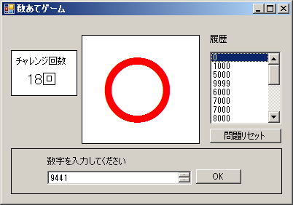

問7 | Caesar暗号解読
 | プロジェクト名：Extra7
 | ① | 以下の文字列を1文字ずつずらすと、いずれある文章になります。その文章を表示させてください。
 |  | ずらす順番は、"abcdefghijklmnopqrstuvwxyz .,-"です。左に記載のない文字は無視してください。
 |  | 変換後の文字列には"person"が含まれています。
qdq-gi.q-a ziatmxxitmdqibtqi-ustbi ri.qmoqrcxi.qbubu zir -ibtqi-qp-qaai ripmymsqkir -ibtqi-qy dmxi ri.cnxuoi rruoumxakir -ibtqiqzmobyqzbkii-q.qmxi -imyqzpyqzbi rixmeaki -puzmzoqai -i-qscxmbu zaimzpir -i btq-iymbbq-a;iz -iatmxximzgi.q-a zinqiuzimzgiemgipuao-uyuzmbqpimsmuzabir -ia. za -uzsiacotiimi.qbubu zj

問8 | 画像の表示
 | プロジェクト名：Extra8
 | ① | OpenFileDialogを利用して、選択した画像を表示させるプログラムを作成しましょう。
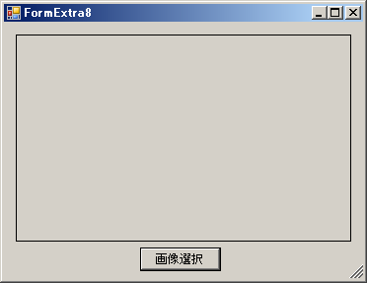
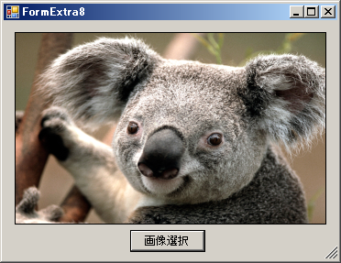

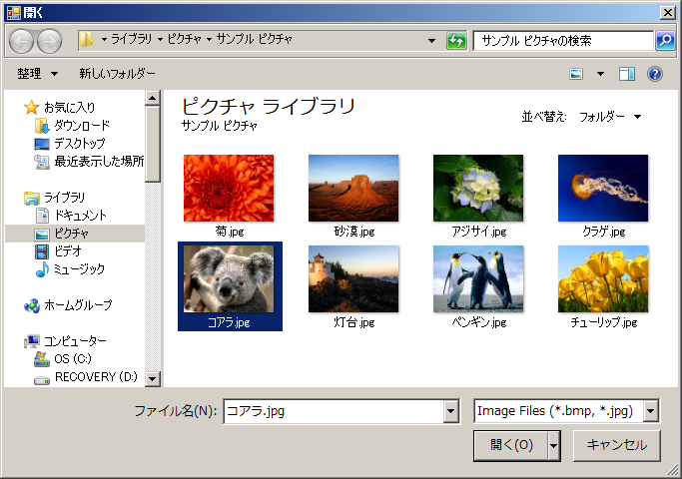

問9 | 図形の描画
 | プロジェクト名：Extra9
 | ① | abc、塗りつぶし円、星マークを描画してみましょう。（星マークは難易度高めです。）
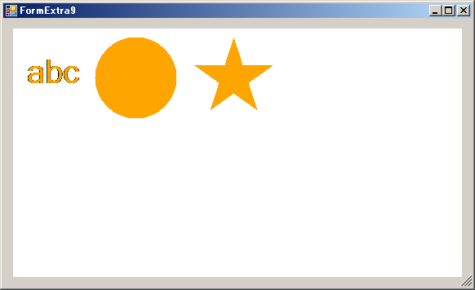

問10 | 図形の描画
 | プロジェクト名：Extra10
 | ① | 好きな図形をランダムな場所に表示し、フェードイン、フェードアウトするような動きを付けてみましょう。
 |  | ※定期的に処理を繰り返すには、Timerというオブジェクトを使用します。
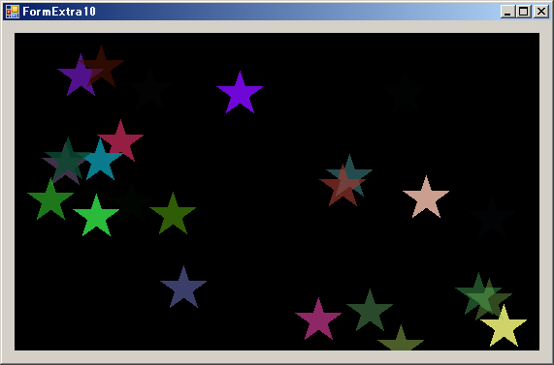

問11 | 雨の描画
 | プロジェクト名：Extra11
 | ① | 雨を降らせるプログラムを作成してください。なお、以下の条件を満たしてください。
 | ・ | 雨を降らせる。
 | ・ | 水しぶきを上げる。
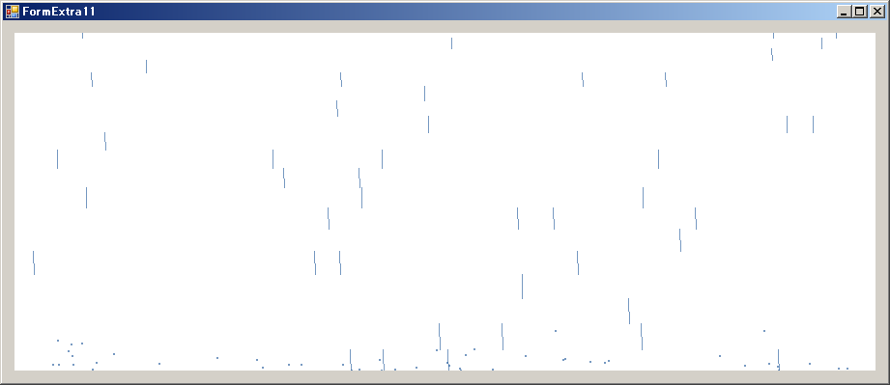

問12 | 2進数の計算
 | プロジェクト名：Extra12
 | ① | 入力した10進数を、16ケタの2進数に変換して表示させるプログラムを作成しましょう。（マイナス、小数点以下の数は無し）
 | ② | 入力した2進数を10進数に変換して表示させるプログラムを作成しましょう。（マイナス、小数点以下の数は無し）
 | ③ | 0.25のような0で始まる小数を16ケタの2進数に変換して表示させるプログラムを作成しましょう。（マイナスは無し）
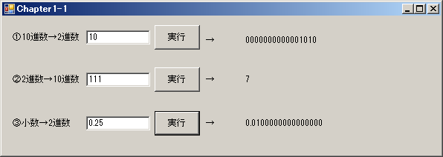

問13 | BMIの計算
 | プロジェクト名：Extra13
 | 体重(kg)と身長(cm)を入力し、BMIを求めるプログラムを作成しましょう。
 | BMI = 体重(kg)÷{身長(m)×身長(m)} |  |  | ※BMIは小数点以下5桁まで表示して下さい。
 | BMI表示後に右表に応じた診断結果を表示しましょう。
 | ※コンソールアプリケーションを使用

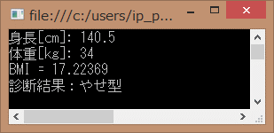
 |  |  |  |  | BMI 値 | 診断結果
 |  |  |  |  | 19.8未満 | やせ型
 |  |  |  |  | 19.8～24.2未満 | 普通
 |  |  |  |  | 24.2～26.4未満 | やや肥満（過体重）
 |  |  |  |  | 26.4～35.0未満 | 肥満
 |  |  |  |  | 35.0以上 | 高度肥満（要治療）

